Sheet1
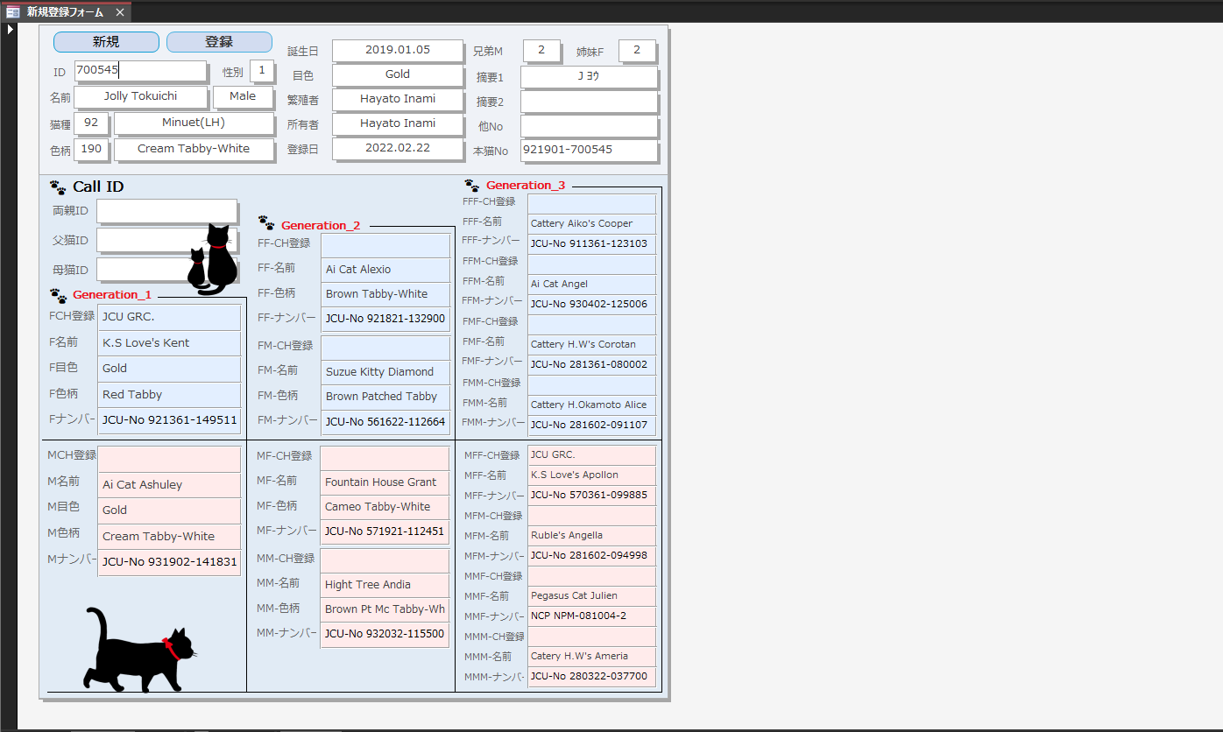
1
2
3
新規ボタン→クリック後→Pedigreeテーブルを参照してIDボックスに PedigreeID（最新番号+1）を挿入
登録ボタン→クリック→実行アクションの分岐ダイアログ表示 分岐内容（1.登録+印刷 2.印刷のみ 3.登録のみ 4.印刷ビュー） 1.→データベースへ登録後印刷処理 2.→印刷処理 3.データベースへの登録保存処理 4.印刷プレビューの確認
IDボックス 入力されたPedigreeIDのレコードを取得表示 新規ボタンクリック後に最新IDが表示されるボックス
Call ID （Generation1＝G1） 両親ID→入力されたPedigreeIDのレコードのG1セクションから 3世代を取得して表示 父猫ID→入力されたPedigreeIDのレコードの本猫がFatherセクションに入り 同レコード内2世代を取得して表示 母猫ID→入力されたPedigreeIDのレコードの本猫がMotherセクションに入り 同レコード内2世代を取得して表示

4

